case1
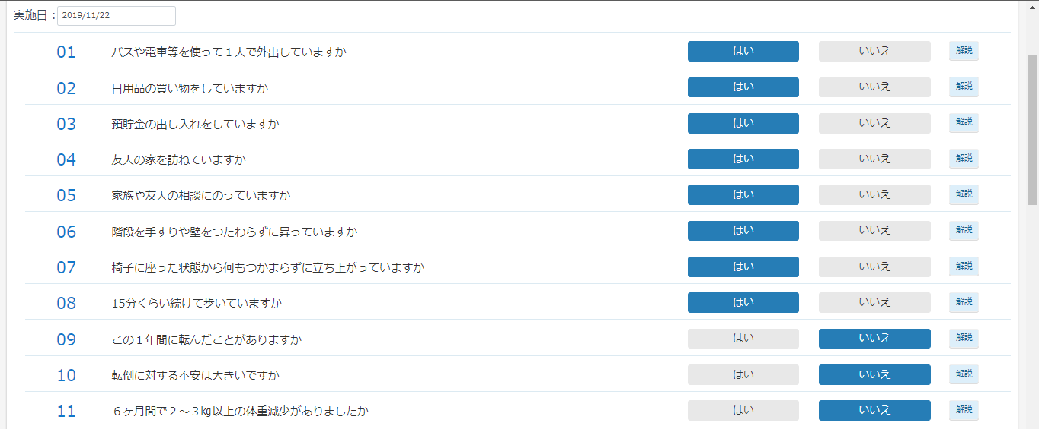
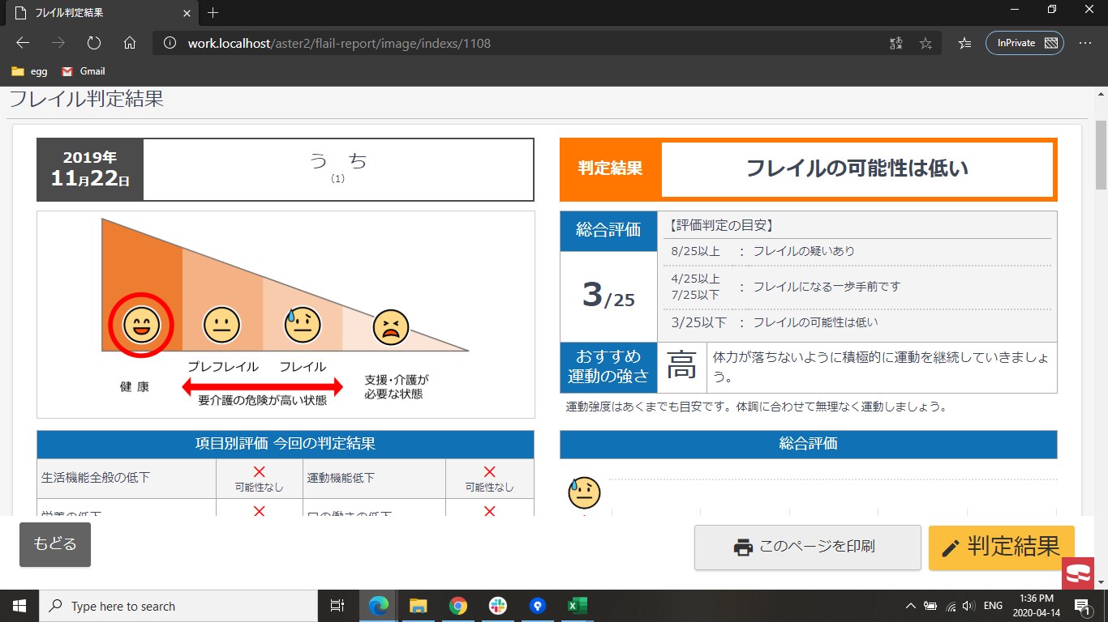
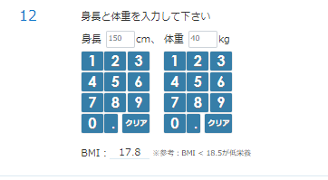
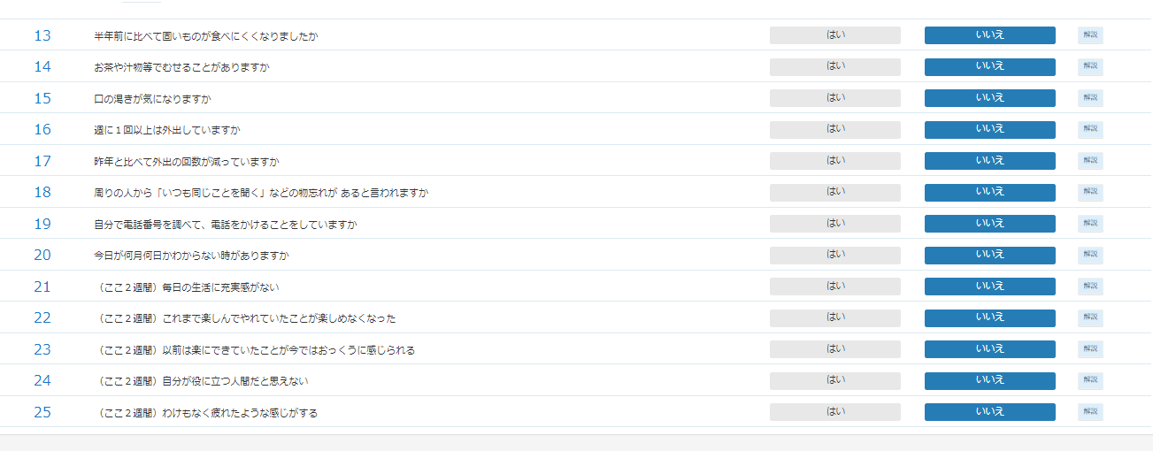
総合評価 | 運動機能低下の項目 （6～10番） | 設問 | 設問 | 年齢 | 運動負荷 | おすすめの運動の強さの右側コメント
0~3/25 |  |  |  |  | 高 | 体力が落ちないように積極的に運動を継続していきましょう。

case2

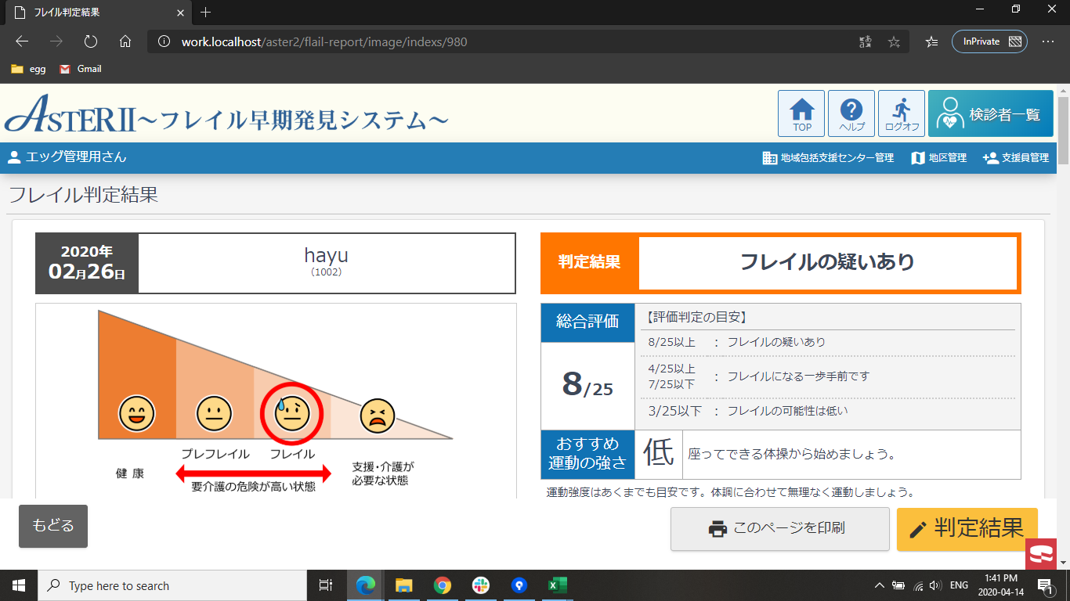
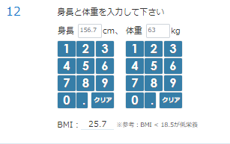
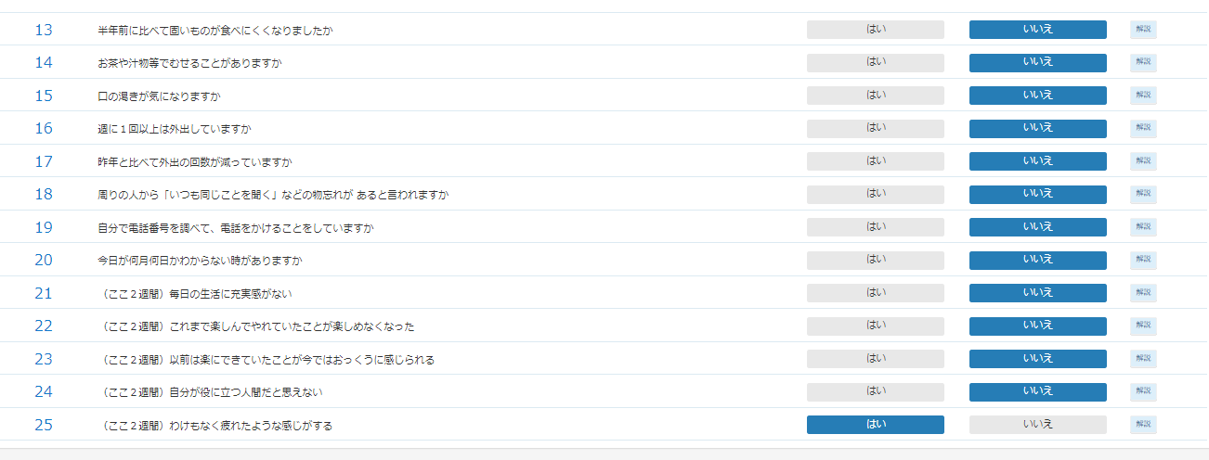
総合評価 | 運動機能低下の項目 （6～10番） | 設問 | 設問 | 年齢 | 運動負荷 | おすすめの運動の強さの右側コメント
4~25/25 | 3~5/5 | 問8が「はい」 | 問25が「はい」 |  | 低 | 座ってできる体操から始めましょう。

case3
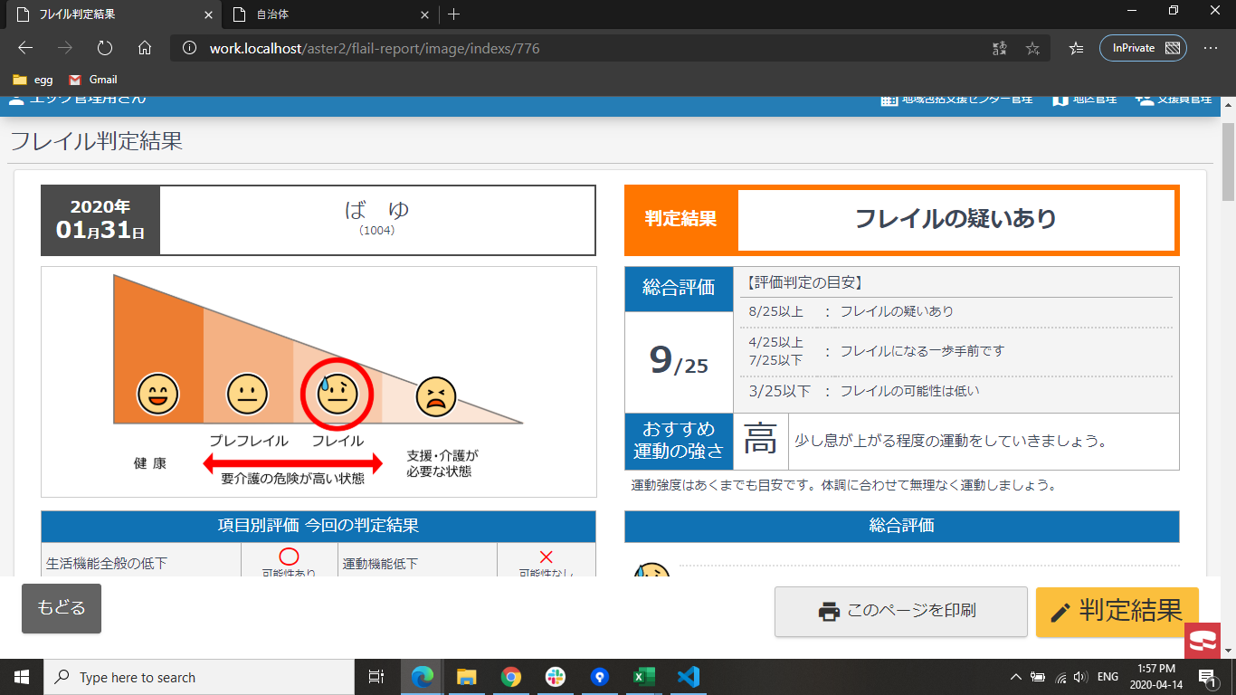
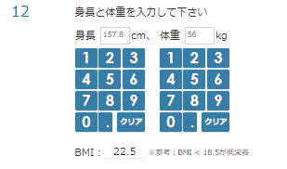
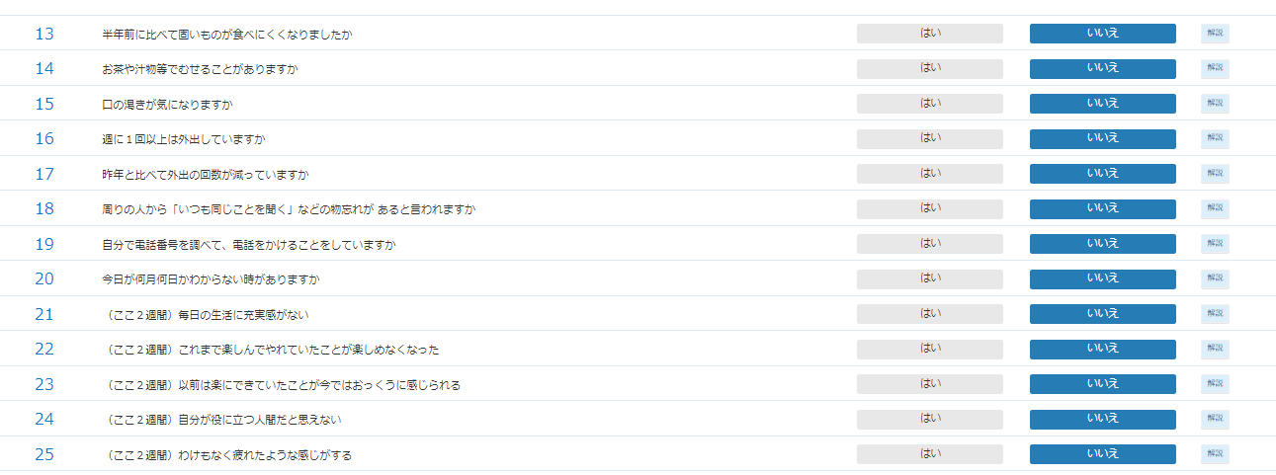
総合評価 | 運動機能低下の項目 （6～10番） | 設問 | 設問 | 年齢 | 運動負荷 | おすすめの運動の強さの右側コメント
4~25/25 | 3~5/5 | 問8が「はい」 | 問25が「いいえ」 |  | 高 | 少し息が上がる程度の運動をしていきましょう。

case4
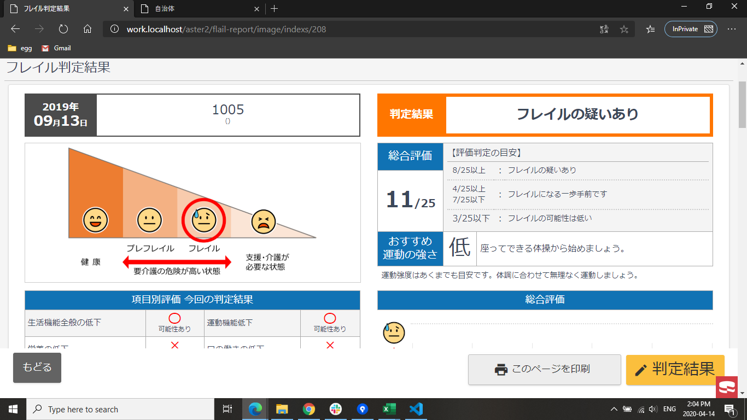
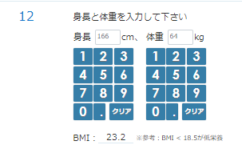
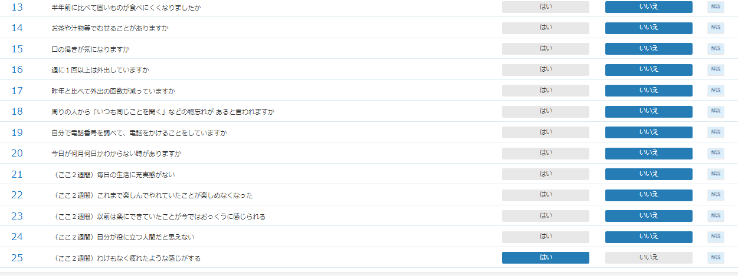
総合評価 | 運動機能低下の項目 （6～10番） | 設問 | 設問 | 年齢 | 運動負荷 | おすすめの運動の強さの右側コメント
4~25/25 | 3~5/5 | 問8が「いいえ」 | 問25が「いいえ」 |  | 低 | 座ってできる体操から始めましょう。

case5
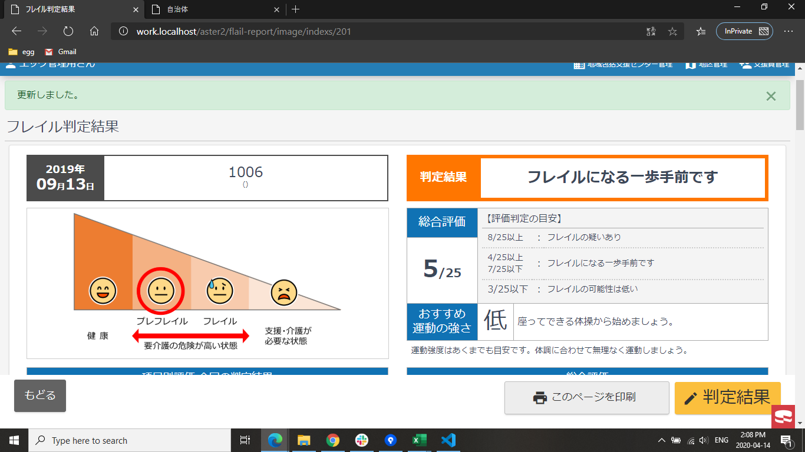
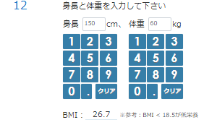
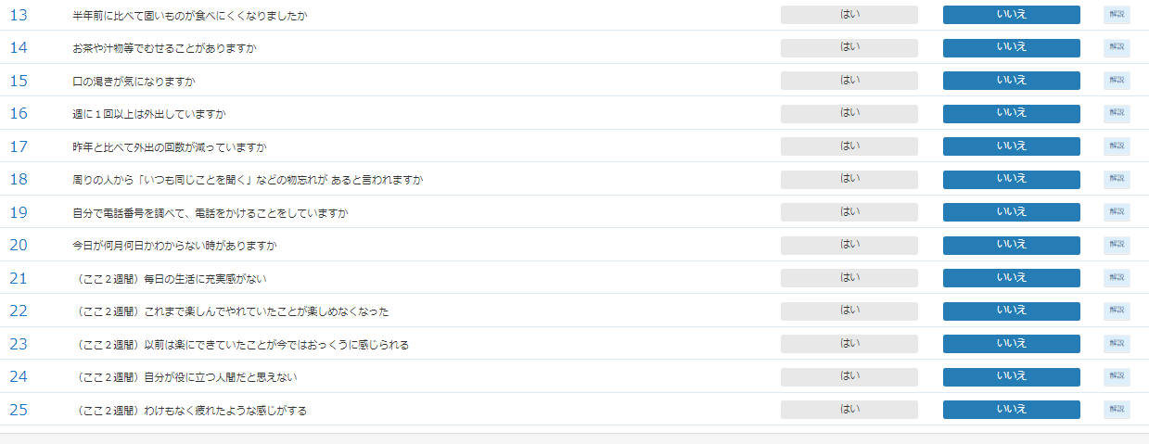
総合評価 | 運動機能低下の項目 （6～10番） | 設問 | 設問 | 年齢 | 運動負荷 | おすすめの運動の強さの右側コメント
4~25/25 | 3~5/5 | 問8が「いいえ」 | 問25が「いいえ」 |  | 低 | 座ってできる体操から始めましょう。

case6

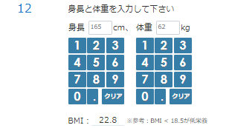
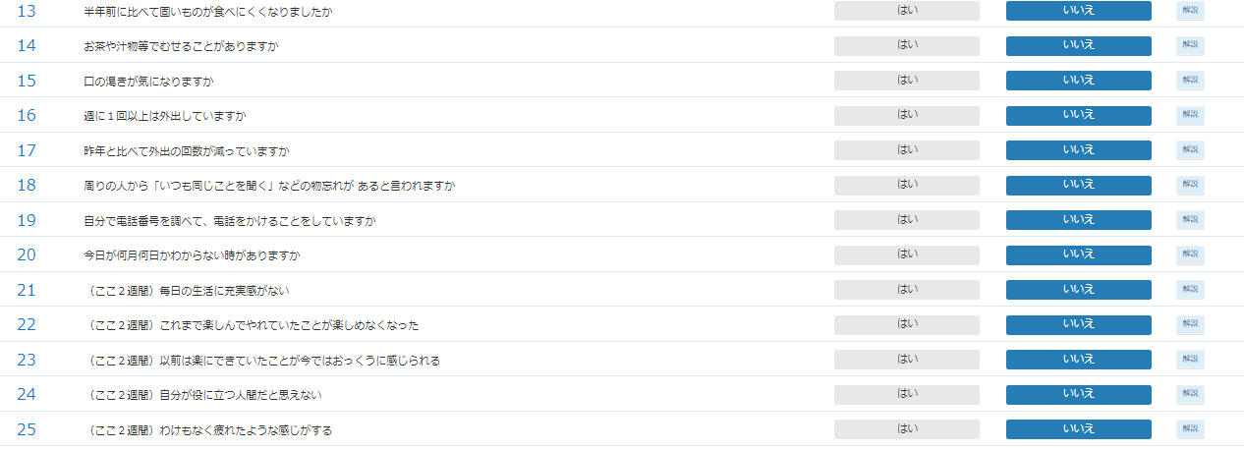

総合評価 | 運動機能低下の項目 （6～10番） | 設問 | 設問 | 年齢 | 運動負荷 | おすすめの運動の強さの右側コメント
4~25/25 | 0~2/5 | 問1が「はい」 |  |  | 高 | 少し息が上がる程度の運動をしていきましょう。

case7

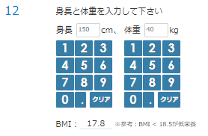
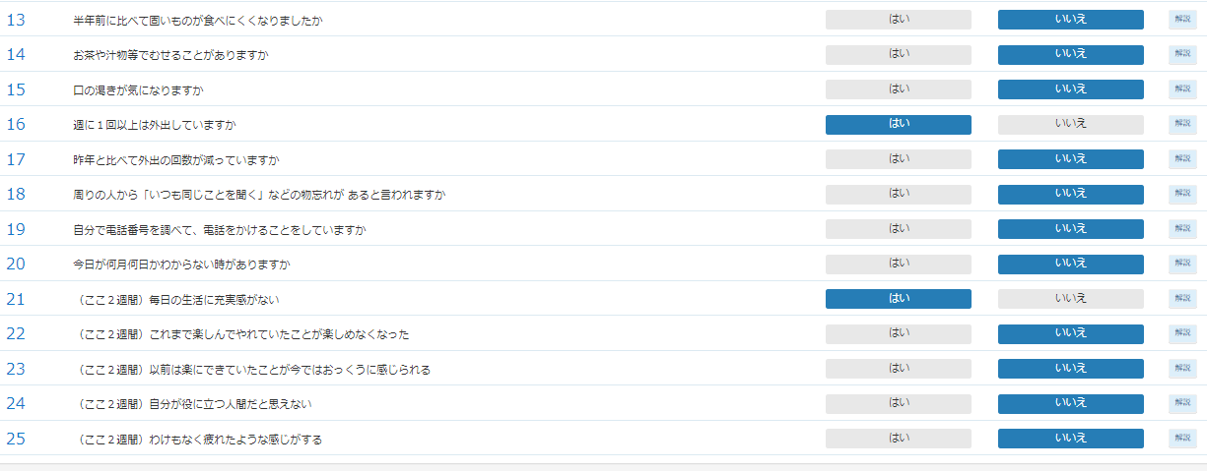
総合評価 | 運動機能低下の項目 （6～10番） | 設問 | 設問 | 年齢 | 運動負荷 | おすすめの運動の強さの右側コメント
4~25/25 | 0~2/5 | 問1が「いいえ」 |  | 年齢＜75 | 高 | 少し息が上がる程度の運動をしていきましょう。

case8

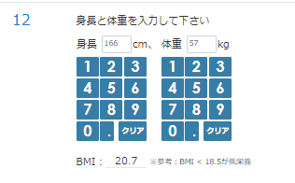
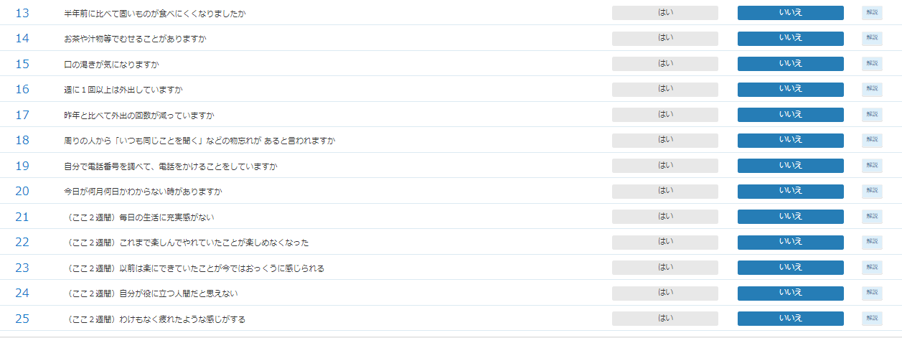
総合評価 | 運動機能低下の項目 （6～10番） | 設問 | 設問 | 年齢 | 運動負荷 | おすすめの運動の強さの右側コメント
4~25/25 | 0~2/5 | 問1が「いいえ」 |  | 年齢>=75 | 低 | 座ってできる体操から始めましょう。

case9

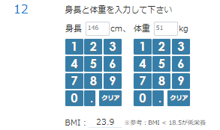
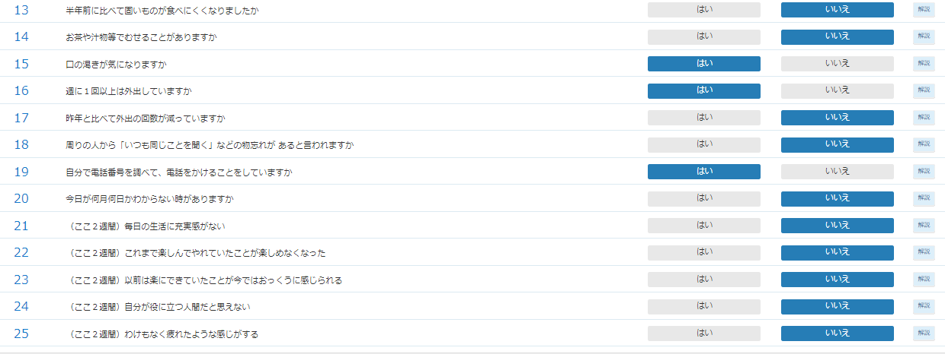
総合評価 | 運動機能低下の項目 （6～10番） | 設問 | 設問 | 年齢 | 運動負荷 | おすすめの運動の強さの右側コメント
生年月日無し |  |  |  |  | ― | 生年月日が未入力の為、判定できません

